土地案例
地块名称 | 城市 | 地块编号 | 用地性质 | 建设用地面积(㎡) | 规划建筑面积(㎡) | 容积率 | 出让方式 | 详细规划 | 集中供地 | 截止日期 | 成交日期 | 成交状态 | 受让单位 | 起始价(万元) | 保证金(万元) | 保证金截止时间 | 成交价(万元) | 成交楼面价(元/㎡) | 溢价率(%)
北京经济技术开发区亦庄新城0303街区C14C-3地块F3其他类多功能用地 | 北京市 | 京土储挂(开)[2022]039号 | 商业/办公用地 | 17308.8 | 86544 | ≤5.0 | 挂牌 | F3其他类多功能用地 | -- | 2022-06-23 00:00:43 | 2022-06-23 00:00:43 | 已成交 | 北京京东昆岳科技产业创新发展有限公司 | 91400 | 18300 | 2022-06-23 15:00 | 91400 | 10561 | 0
北京大兴国际机场临空经济区 DX12-0105-6006、6009 地块F3其他类多功能用地 | 北京市 | 京土储挂(兴临空)[2022]020号 | 商业/办公用地 | 59169.74 | 130173.43 | ≤2.2 | 挂牌 | F3其他类多功能用地 | -- | 2022-04-29 00:00:43 | 2022-04-29 00:00:43 | 已成交 | 北京新航城建设实业发展有限公司 | 131600 | 27000 | 2022-05-02 15:00 | 131600 | 10110 | 0
北京大兴国际机场临空经济区(北京部分)0205街区DX09-0103-0205地块B4综合性商业金融服务业用地 | 北京市 | 京土储挂(兴临空)[2022]019号 | 商业/办公用地 | 12066.9 | 18100.35 | 1.5 | 挂牌 | B4综合性商业金融服务业用地 | -- | 2022-03-01 00:00:43 | 2022-03-01 00:00:43 | 已成交 | 北京新航城建设实业发展有限公司 | 9400 | 1900 | -- | 9400 | 5193 | 0
北京经济技术开发区亦庄新城0902街区JG01-07地块F3其他类多功能用地 | 北京市 | 京土整储挂(开)[2021]099号 | 商业/办公用地 | 15178.6 | 45535.8 | 3 | 挂牌 | F3其他类多功能用地 | -- | 2022-02-08 00:00:43 | 2022-02-08 00:00:43 | 已成交 | 中国太平洋人寿保险股份有限公司 | 58400 | 11700 | -- | 58400 | 12825 | 0
北京市大兴区黄村镇DX00-0201-6001地块B14旅馆用地 | 北京市 | 京土整储挂(兴)[2021]089号 | 商业/办公用地 | 15197.52 | 30395.05 | 2 | 挂牌 | B14旅馆用地 | 2021年第3批次 | 2021-12-24 00:00:43 | 2021-12-24 00:00:43 | 已成交 | 北京大兴宾馆有限责任公司 | 42600 | 8600 | 2021-12-23 15:00 | 42600 | 14015 | 0
北京经济技术开发区路东区G4F-4、G6F-1、G6F-5、G7F-1、G7F-2、G7F-3地块F3其他类多功能用地国有建设用地 | 北京市 | 京土整储挂(开)[2020]029号 | 商业/办公用地 | 265269.8 | 665975.7 | g4f-4≤3,g6f-1、g6f-5、g7f-1、g7f-2≤2.5,g7f-3≤1.96 | 挂牌 | F3其他类多功能用地 | -- | 2020-08-03 00:00:43 | 2020-08-03 00:00:43 | 已成交 | 北京通明湖信息城发展有限公司 | 699300 | 139900 | 2020-07-31 15:00 | 699300 | 10500 | 0 | 2.510559815

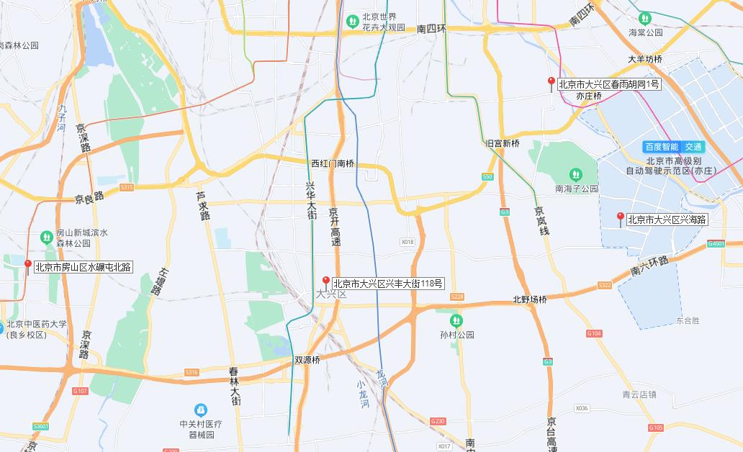

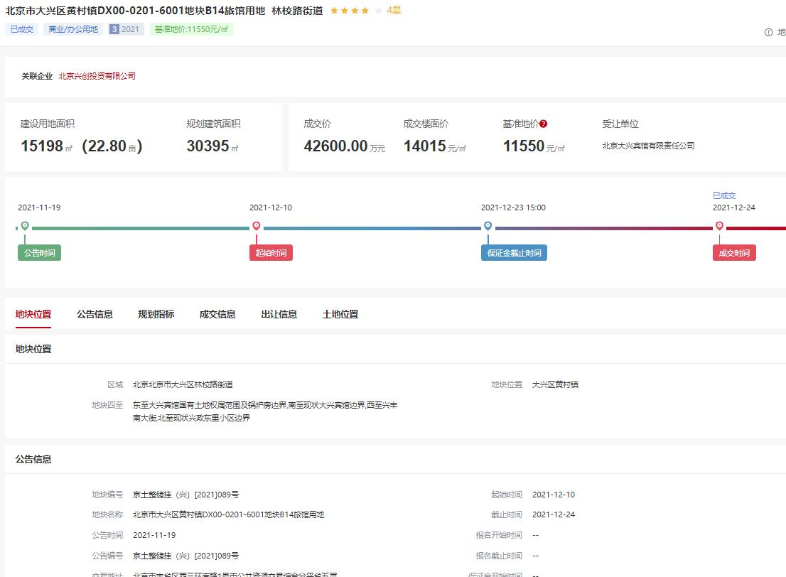
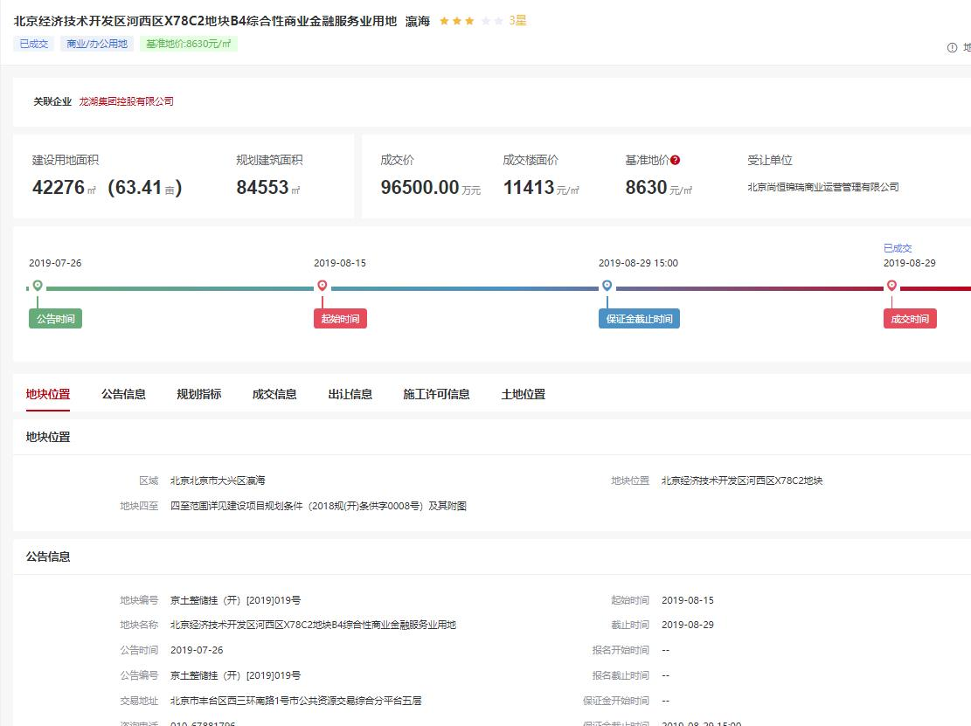
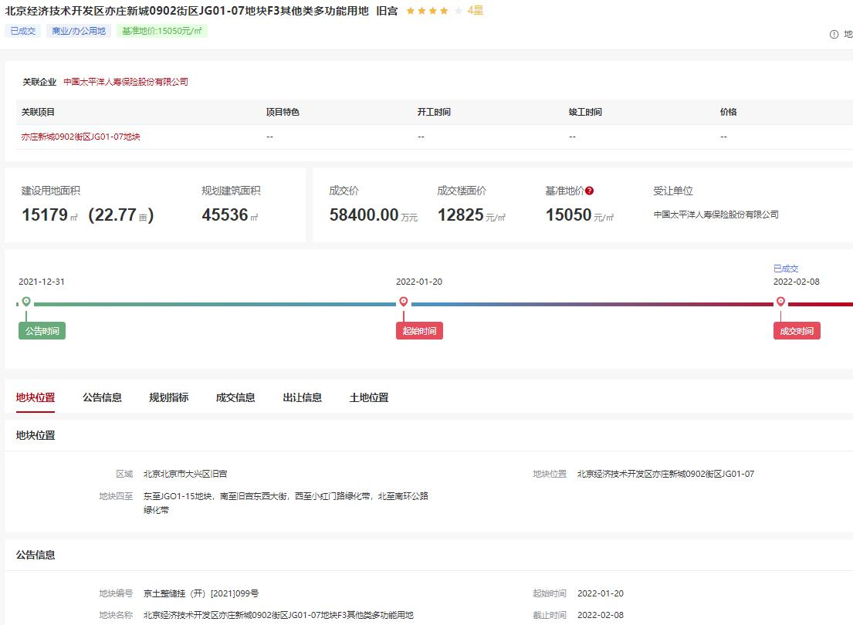

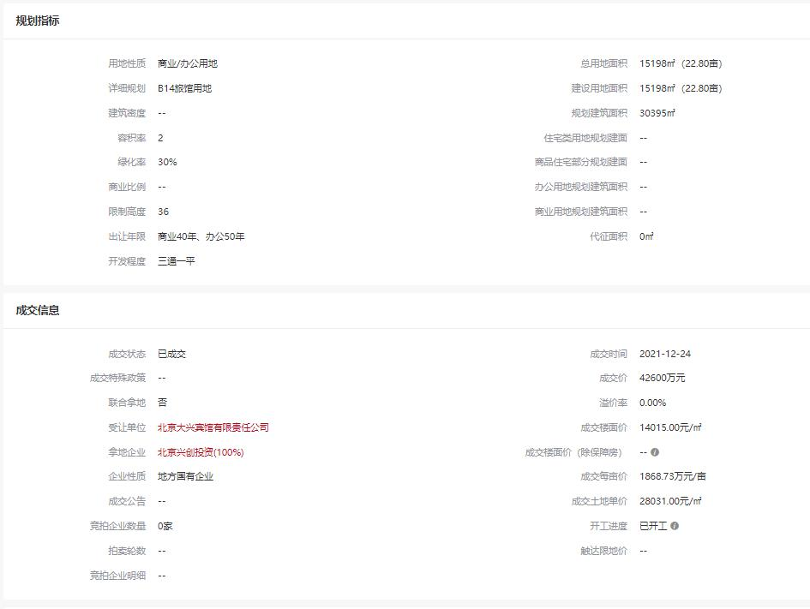
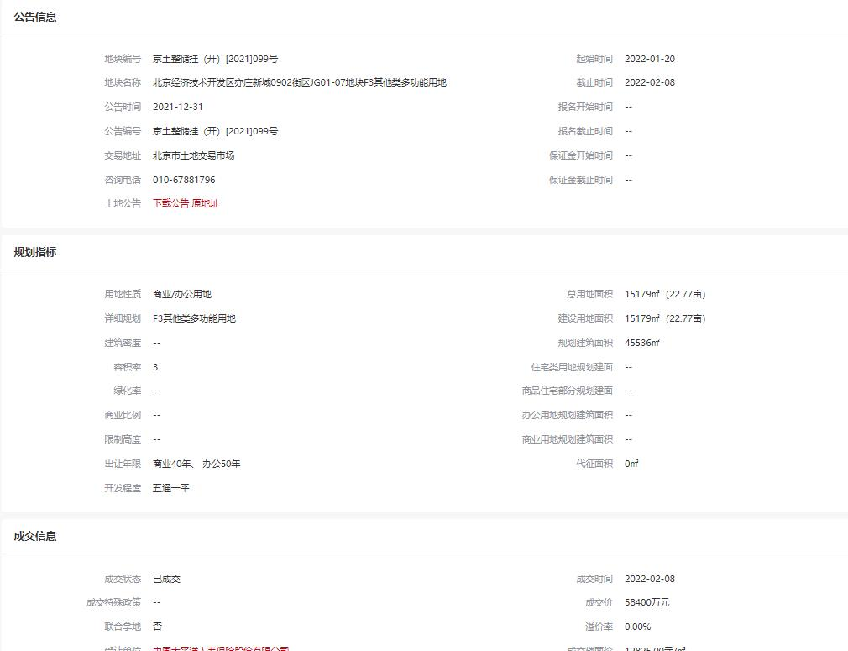
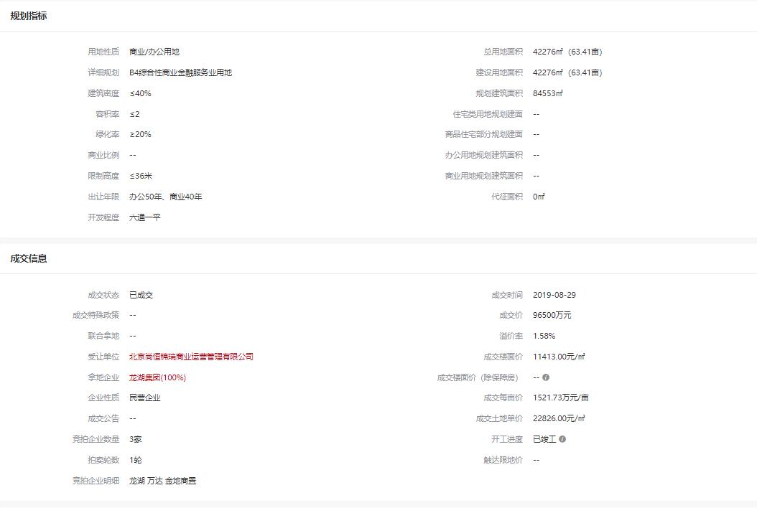

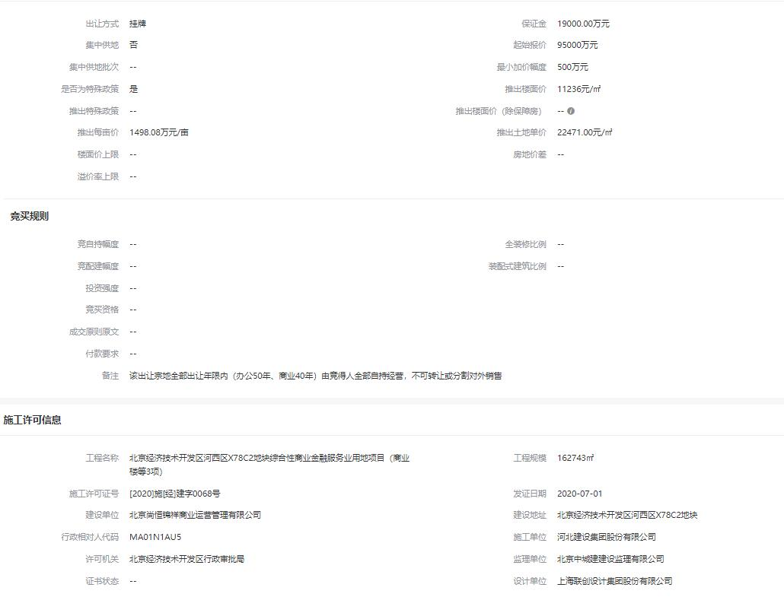
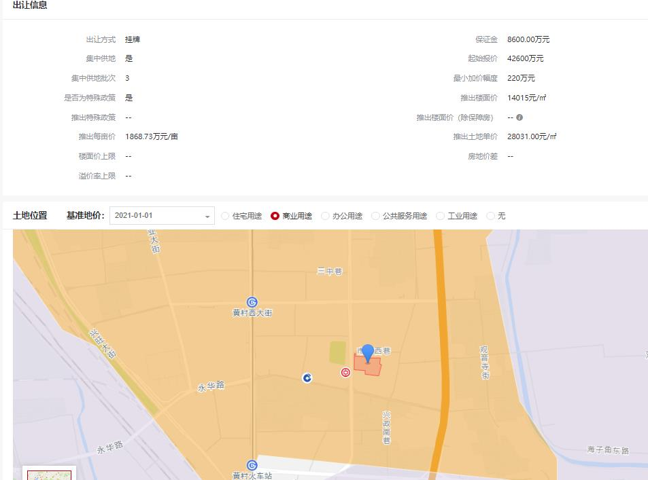
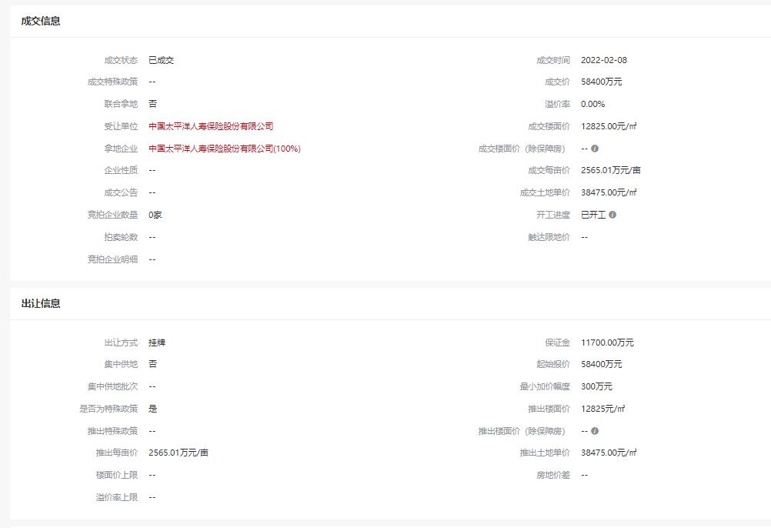

中指数据
